行政事業レビューシート
 |  |  |  |  |  |  |  |  |  |  | 事業番号 |  |  | 2023 |  | - | 厚労 |  |  |  | - | 新23 |  | - | 0047
 |  |  |  | 令和5年度行政事業レビューシート |  |  |  |  |  |  |  |  |  |  |  | （ | 厚生労働省 |  |  |  |  |  |  |  |  |  |  | ）
事業名 |  |  |  | 医薬品安定供給体制緊急整備事業 |  |  |  |  |  |  |  | 担当部局庁 |  |  | 医政局 |  |  |  |  |  |  |  | 作成責任者
事業開始年度 |  |  |  | 令和5年度 |  |  | 事業終了 （予定）年度 |  | 令和5年度 |  |  | 担当課室 |  |  | 医薬産業振興・医療情報企画課 |  |  |  |  |  |  |  | 水谷 忠由
会計区分 |  |  |  | 一般会計
根拠法令 （具体的な 条項も記載） |  |  |  | - |  |  |  |  |  |  |  | 関係する 計画、通知等 |  |  | 医薬品の迅速・安定供給実現に向けた総合対策に関する有識者検討会 報告書(令和５年６月９日）
政策 |  |  |  | 施策大目標９ 革新的な医療技術の実用化を促進するとともに、医薬品産業等の振興を図ること |  |  |  |  |  |  |  | 主要経費 |  |  | 保健衛生対策費
施策 |  |  |  | 革新的な医療技術の実用化を促進するとともに、医薬品産業等の振興を図ること（施策目標Ⅰ－９－１）
政策体系・評価書URL |  |  |  | https://www.mhlw.go.jp/wp/seisaku/hyouka/dl/r05_jizenbunseki/16_I-9-1.pdf
事業の目的 （5行程度以内） |  |  |  | 現下で発生している医薬品の大規模な供給不安に対して、医療上の必要性の高い医薬品又は増産等必要な人件費及び設備整備の補助を行い、製造体制の強化を図ることで、供給不安を引き起こしている医薬品の供給体制の改善を図ることを目的とする。
現状・課題 （5行程度以内） |  |  |  | 医療用医薬品の供給不安は、令和３年（2021年）２月における後発品メーカーの医薬品医療機器法違反に対する行政処分を端緒に拡大し、令和５年８月現在においても、約4,000品目（医療用医薬品全体の23％）が供給停止又は限定出荷となっている。また、それらの品目の多くは解消見込み時期が不明であり、医療現場及び患者の負担が継続していることから、供給不安の解消は喫緊の課題となっている。 供給不安が長期化している原因の一つとして、行政処分等による出荷停止の供給量の不足を補うための他メーカーによる増産について、製造設備の更新や増強などの増産体制の構築が進められていないことが挙げられる。その背景として、特に供給停止や限定出荷の発生頻度が高い後発医薬品等については、原価率が高いため採算性が低く、また、昨今の物価高騰の影響を受けさらに採算性が悪化している。それらの医薬品を製造販売する企業は、採算性の低い品目であっても、我が国の医療提供体制を下支えするため引き続き生産に注力している企業であると認められるが、さらなる増産のための人件費の増額や設備投資の実施は非常に困難な状況にあると考えられる。
事業概要 （5行程度以内） |  |  |  | 現下で発生している大規模な供給不安を可能な限り早期に解消するため、供給不安の解消に貢献する企業を国として支援する必要があることから、 ①現在供給停止や限定出荷状態等となっている医療上必要性の高い医薬品について、その供給不安の解消に向けた増産又は製造再開に係る生産計画を策定して申請をした製造業者等に対し、当該生産計画の実施に当たって必要な製造設備の整備や、 ②感染症等の拡大に伴い医療上の必要性の高いにもかかわらず供給不安を引き起こしている医薬品の増産等に現に注力している企業のうち、さらに国からの増産要請を受けて対応する企業への人件費の支援について緊急的かつ特例的に補助を行う。
事業概要URL |  |  |  | -
実施方法 |  |  |  | 補助
補助率等 |  |  |  | 補助率１／２
予算額・ 執行額 （単位:百万円） （インプット） |  |  |  |  |  |  |  | 令和2年度 |  | 令和3年度 |  |  |  | 令和4年度 |  |  |  | 令和5年度 |  |  |  |  |  | 令和6年度要求
 |  |  |  | 予算の状況 | 当初予算（A) |  |  | - |  | - |  |  |  | - |  |  |  | - |  |  |  |  |  | -
 |  |  |  |  | 補正予算（B) |  |  | - |  | - |  |  |  | - |  |  |  | 1,398
 |  |  |  |  | 令和5年度第1次補正予算 |  |  |  |  |  |  |  |  |  |  |  |  | 1,398
 |  |  |  |  |  |  |  |  |  |  |  |  |  |  |  |  |  | -
 |  |  |  |  |  |  |  |  |  |  |  |  |  |  |  |  |  | -
 |  |  |  |  |  |  |  |  |  |  |  |  |  |  |  |  |  | -
 |  |  |  |  |  |  |  |  |  |  |  |  |  |  |  |  |  | -
 |  |  |  |  | 前年度から繰越し（C) |  |  | - |  | - |  |  |  | - |  |  |  | - |  |  |  |  |  | -
 |  |  |  |  | 翌年度へ繰越し（D) |  |  | - |  | - |  |  |  | - |  |  |  | -
 |  |  |  |  | 予備費等（E) |  |  | - |  | - |  |  |  | - |  |  |  | -
 |  |  |  |  | 計(F) =（A)+（B)+（C)+（D)+（E) |  |  | - |  | - |  |  |  | - |  |  |  | 1,398 |  |  |  |  |  | -
 |  |  |  | 執行額(G) |  |  |  | - |  | - |  |  |  | -
 |  |  |  | 執行率（％） =(G)/(F) |  |  |  | - |  | - |  |  |  | -
 |  |  |  | 当初予算＋補正予算に対する執行額の割合（％） =(G)/｛(A)+(B)｝ |  |  |  | - |  | - |  |  |  | -
令和5・6年度 予算内訳 （単位：百万円） |  |  |  | 歳出予算項・目 |  |  |  | 令和5年度当初予算 |  | 令和6年度要求 |  |  |  | 主な増減理由（・要望額・予備費）
 |  |  |  | (項) |  | 医療技術実用化等推進費
 |  |  |  |  | (目) | 医薬品安定供給支援補助金
 |  |  |  | 計（A) |  |  |  | - |  | -
活動内容① （アクティビティ） |  |  |  | 現在供給停止や限定出荷状態等となっている医療上必要性の高い医薬品について、その供給不安の解消に向けた増産又は製造再開に係る生産計画を策定して申請をした製造業者等に対し、当該生産計画の実施に当たって必要な製造設備の整備に対する補助を行う。また、感染症等の拡大に伴い医療上の必要性の高いにもかかわらず供給不安を引き起こしている医薬品の増産等に現に注力している企業のうち、さらに国からの増産要請を受けて対応する企業への人件費の支援について補助を行う。
↓
活動目標及び活動実績① （アウトプット） |  |  |  | 活動目標 |  |  |  | 活動指標 |  |  |  |  | 単位 |  | 令和2年度 | 令和3年度 |  |  |  | 令和4年度 |  |  | 5年度 活動見込 |  |  | 6年度 活動見込
 |  |  |  | 増産を計画している製造業者等に対する補助を行う。 |  |  |  | 補助件数 |  |  |  | 活動実績 | 件
 |  |  |  |  |  |  |  |  |  |  |  | 当初見込み | 件 |  |  |  |  |  |  |  |  |  | 13

↓ |  | 成果目標①-1の 設定理由 （アウトプット からのつながり） |  | 定量的な目標値としては、本補助金の実施事業者が計画する生産量を設定することが考えられるが、各実施事業者の経営戦略に影響する可能性があることから公表することには問題があり、目標値として設定することは適当でない。 従って、補助先企業において令和5年８月時点との比較で、出荷制限等の状況が改善した割合を長期的な成果指標とする。
成果目標及び成果実績①-3 （長期アウトカム） |  |  |  | 成果目標 |  |  |  | 定量的な成果指標 |  |  |  |  | 単位 |  | 令和2年度 | 令和3年度 |  |  |  | 令和4年度 |  |  | 目標最終年度
 |  |  |  |  |  |  |  |  |  |  |  |  |  |  |  |  |  |  |  |  |  |  |  |  |  | 5 | 年度
 |  |  |  | 補助先の製薬企業等において増産した結果、出荷制限等の改善が図られる。 |  |  |  | 補助先企業において令和5年８月時点との比較で、出荷制限等の状況が改善した割合 |  |  |  | 成果実績 | ％
 |  |  |  |  |  |  |  |  |  |  |  | 目標値 | ％ |  |  |  |  |  |  |  |  |  | 90
 |  |  |  |  |  |  |  |  |  |  |  | 達成度 | ％ |  | - | - |  |  |  | - |  |  | 0
成果実績及び目標値の根拠として用いた 統計・データ名（出典） /定性的なアウトカムに関する成果実績 |  |  |  | 補助実績及び当課の調査に基づく推計。
アウトカム設定についての説明 |  |  |  | アクティビティ①について定性的なアウトカムを設定している理由
 |  |  |  | -
 |  |  |  | アクティビティ①についてアウトカムが複数設定できない理由
 |  |  |  | 医薬品安定供給緊急整備補助事業については、令和５年度補正予算での事業であるため、同年度中に交付決定を行い速やかに事業効果が発揮されることを想定している。このため、短期・中期・長期のスパンではなく、１度のアウトカムで達成度を判断することとする。
事業に関連する ＫＰＩが定められている閣議決定等 |  |  | 名称 | -
 |  |  | URL | -
 |  |  | 該当箇所 | -
事業所管部局による点検・改善
点検結果 |  |  |  |  |  |  |  |  |  |  |  |  |  |  | 目標年度における効果測定に関する評価（令和6年度実施)

改善の 方向性
外部有識者の所見

行政事業レビュー推進チームの所見に至る過程及び所見
（選択してください）
 |  |  |  | 所見を踏まえた改善点/概算要求における反映状況
（選択してください）
過去に受けた指摘事項と対応状況 |  |  |  | 公開プロセス・秋の年次公開検証（秋のレビュー）における取りまとめ

 |  |  |  | 上記への対応状況

 |  |  |  | その他の指摘事項

 |  |  |  | 上記への対応状況

備考

関連する過去のレビューシートの事業番号
平成23年度
平成24年度
平成25年度
平成26年度
平成27年度
平成28年度
平成29年度
平成30年度
令和元年度
令和2年度
令和3年度
令和4年度
資金の流れ （資金の受け取り先が何を行っているかについて補足する） （単位：百万円）

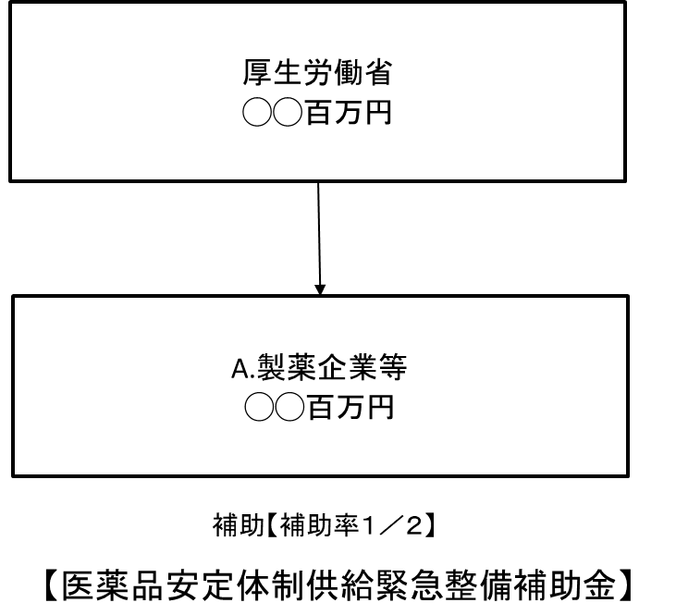

費目・使途欄についてさらに記載が必要な場合はチェックの上【別紙2】に記載 |  |  |  |  |  |  |  |  |  |  |  |  |  |  |  |  |  |  | チェック

 | 支出先上位１０者リスト
支出先上位10者リスト欄についてさらに記載が必要な場合はチェックの上【別紙3】に記載 |  |  |  |  |  |  |  |  |  |  |  |  |  |  |  |  |  |  | チェック

